Basic
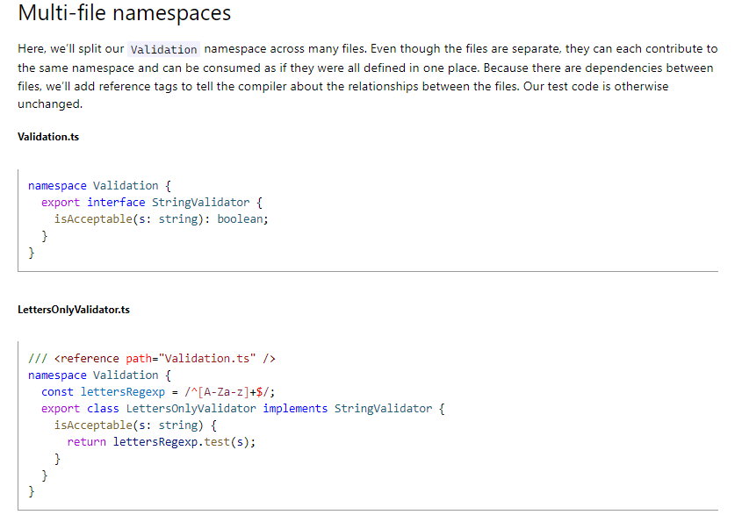
Export
 | Export
 |  | Khi dự án có quá nhiều mã nguồn thì sẽ phân thành nhiều tập tin riêng biệt.
 |  | Trong tập tin StringValidator.ts này có interface là StringValidator. Ở những tập tin khác muốn sử dụng StringValidator thì đối với interface StringValidator phải đưa vào từ khóa export
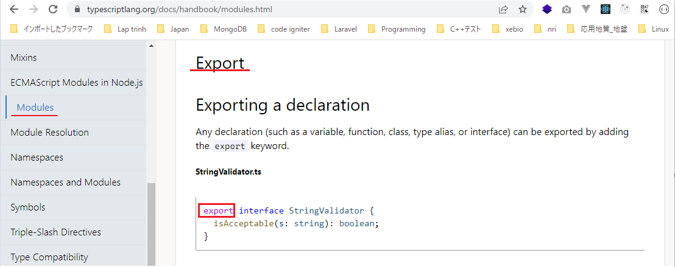

 |  | Trong ZipCodeValidator.ts có hằng số numberRegexp và class ZipCodeValidator
 |  | Ở các tập tin khác kéo vào tập tin ZipCodeValidator.ts và muốn sử dụng được numberRegexp và ZipCodeValidator thì numberRegexp phải có export ở trước
 |  | và ZipCodeValidator cũng phải có export ở trước
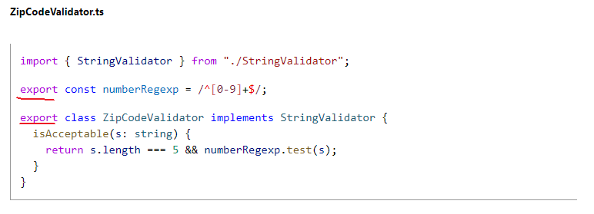

 | Export statements
 |  | Ở phần này khi export ZipCodeValidator thì ko cần đặt export trước class ZipCodeValidator mà có thể khai báo export ở dưới sau khi đã khai báo class xong
 |  | Khi export mà muốn thay đổi thành 1 tên nào đó thì dùng từ khóa as để đặt tên mới cho nó
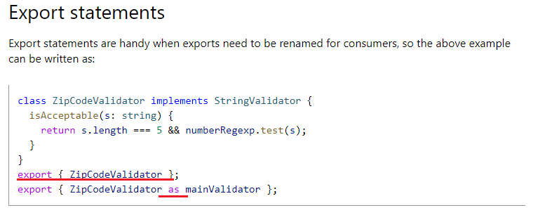

 | Re-exports
 |  | export ZipCodeValidator lấy tên là RegExpBasedZipCodeValidator lấy từ tập tin "./ZipCodeValidator"
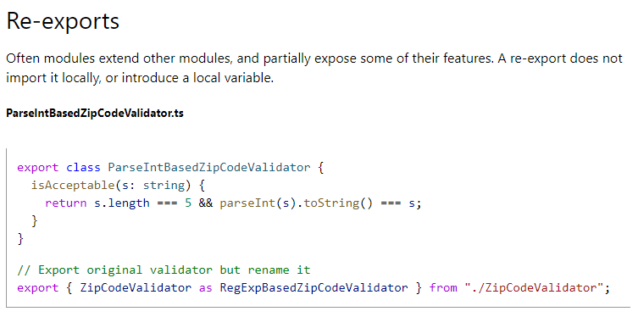

 | export tất cả
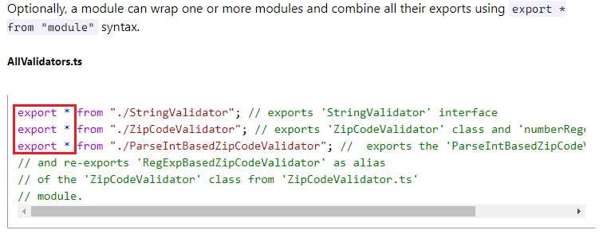

 | Import
 |  | Ngược lại với từ khóa export thì mình có từ khóa là import
 |  | Khi có 1 tập tin mà nó muốn sử dụng class từ tập tin khác
 |  | import ZipCodeValidator từ tập tin "./ZipCodeValidator". Để sử dụng được class ZipCodeValidator thì class này phải được export trong tập tin "./ZipCodeValidator"
 |  | import cũng có thể đổi tên lại
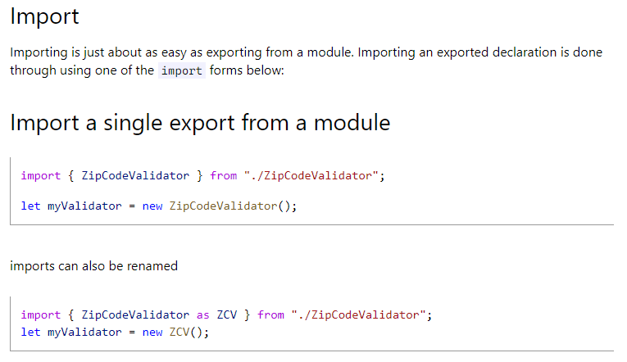

 | Import tất cả
 |  | import tất cả và đặt tên mới là validator từ tập tin "./ZipCodeValidator"
 |  | Sau khi import xong, trong tập tin "./ZipCodeValidator" có class ZipCodeValidator thì truy cập class đó bằng cách validator.ZipCodeValidator()

 | Default exports
 |  | ZipCodeValidator có từ khóa default
 |  | Khi import mình khai báo validator chứ ko phải là ZipCodeValidator
 |  | Từ khóa default cho biết rằng validator chính là ZipCodeValidator
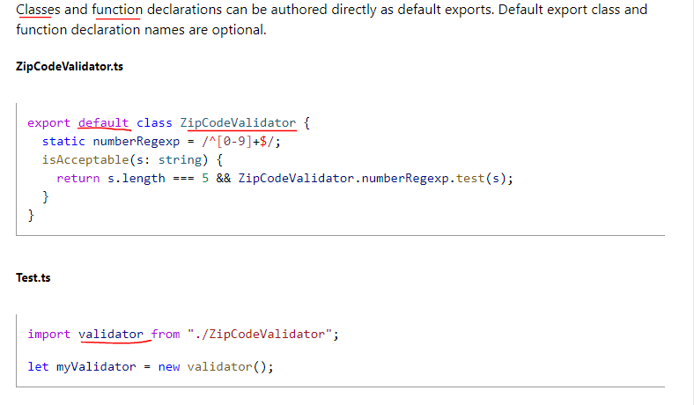

 |  | export function, function này có default
 |  | Khi import thì mình import là validate, do đó validate chính là hàm được khai báo export default trong StaticZipCodeValidator.ts
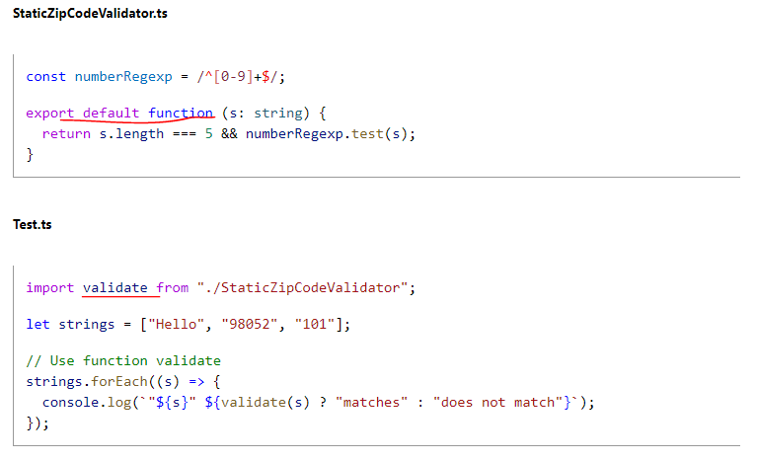

 | export =andimport = require()
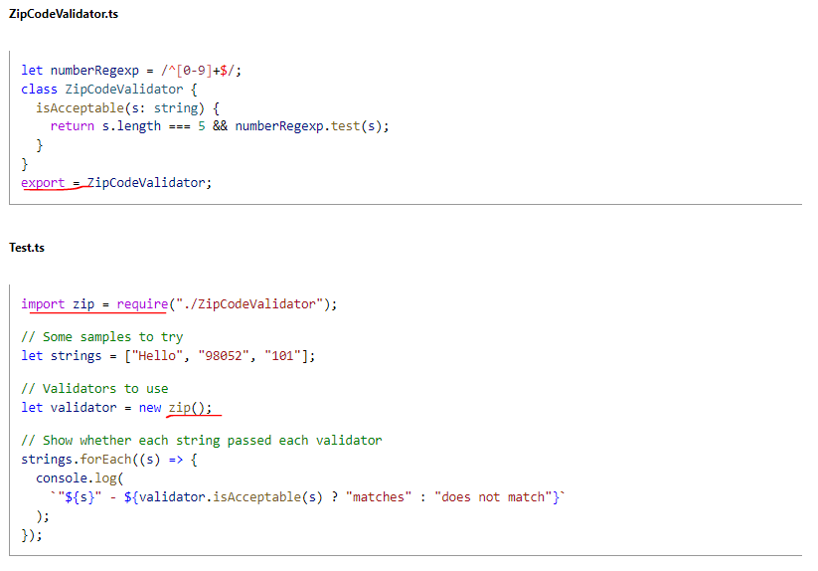

 | Code Generation for Modules
 |  | Đối với các mã lệnh type script khi viết thì tùy thuộc vào modules khai báo sẽ được biên dịch thành các mã lệnh javascript khác nhau

Namespaces

 |  | Namespaced Validators
 |  | Khi xây dựng 1 ứng dụng lớn thì khi đặt tất cả các mã nguồn trong cùng 1 tập tin sẽ rất khó quản lý, do đó phải chia thành nhiều tập tin khác nhau và cũng có thể chia thành nhiều module hay namespace
 |  | khác nhau
 |  | Ở ngoài namespace muốn sử dụng các class hay gì trong namespace thì phải đi qua namespace đó trước
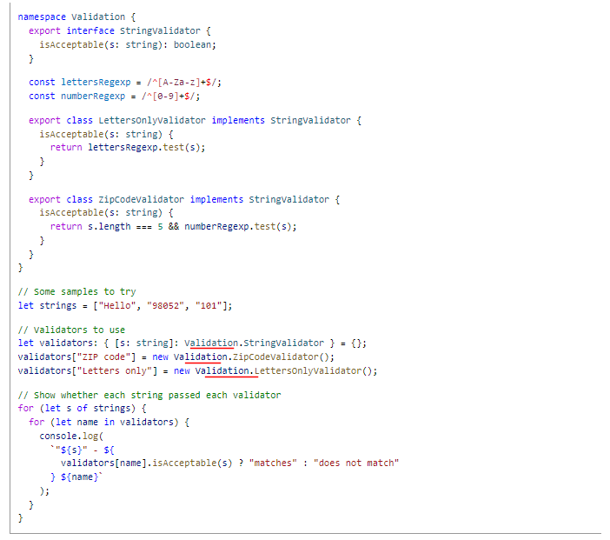

 |  | Splitting Across Files
 |  | Đối với namespace mà mã nguồn trong cùng 1 file quá nhiều thì sẽ tiếp tục tách ra thành những file nhỏ
 |  | Trong LettersOnlyValidator.ts cũng là namespace là Validation tuy nhiên trong tập tin LettersOnlyValidator.ts sẽ là phần khai báo cho LettersOnlyValidator
 |  | reference có nghĩa là trong LettersOnlyValidator.ts có tham chiếu đến Validation.ts bởi vì LettersOnlyValidator implements từ StringValidator trong Validation.ts. Thực chất thì reference khi biên
 |  | dịch thì nó ko tạo ra mã gì khác biệt cả tuy nhiên khi đưa vào 1 số trình soạn thảo thì việc đưa vào reference nó sẽ hỗ trợ mình việc nhắc lệnh

Namepace
 | Internal modules là khái niệm về namespaces

構成
 | typescript
 |  | 1.es6
 |  | 2.typescript
 |  |  | css
 |  |  | fonts
 |  |  | js
 |  |  | mjs
 |  |  |  | 03_variable
 |  |  |  | 04_function
 |  |  |  | 05_oop
 |  |  |  | 06_generic
 |  |  | ts
 |  |  |  | 02_hello
 |  |  |  | 03_variable
 |  |  |  |  | 06-void.ts
 |  |  |  | 04_function
 |  |  |  | 05_oop
 |  |  |  | 06_generic
 |  |  |  | 07_module |  | → | new
 |  |  |  |  | LettersOnlyValidator.ts | → | new | Mã nguồn cùng đặt trên cùng 1 tập tin thì sau này sẽ khó bảo trì hay nâng cấp, do đó
 |  |  |  |  | Test.ts | → | new | mã nguồn được tổ chức thành từng namespace
 |  |  |  |  | Validation.ts | → | new | Cắt ra thành các tập tin nhỏ có cùng namespace với nhau
 |  |  |  |  | ZipCodeValidator.ts | → | new
 |  |  | index.html |  |  | → | edit code
 |  |  | tsconfig.json

typescript\2.typescript\ts\07_module\Validation.ts
 | namespace Validation {
 | export interface StringValidator {
 | isAcceptable(s: string): boolean;
 | }
 | }

typescript\2.typescript\ts\07_module\LettersOnlyValidator.ts
 | /// <reference path="Validation.ts" /> |  |  |  |  | → | Nếu bỏ đi reference thì cũng ko có lỗi khi biên dịch sang javascript. Nó chỉ có mục đích là cho biết tham chiếu đến tập tin nào
 | namespace Validation {
 | const lettersRegexp = /^[A-Za-z]+$/;
 | export class LettersOnlyValidator implements StringValidator { |  |  |  |  | → | Để truy cập được bên ngoài namespace thì ở đây phải có từ khóa là export. Để truy cập thì phải truy cập namespace Validation trước
 | isAcceptable(s: string) {
 | return lettersRegexp.test(s);
 | }
 | }
 | }

typescript\2.typescript\ts\07_module\ZipCodeValidator.ts
 | /// <reference path="Validation.ts" />
 | namespace Validation {
 | const numberRegexp = /^[0-9]+$/;
 | export class ZipCodeValidator implements StringValidator {
 | isAcceptable(s: string) {
 | return s.length === 5 && numberRegexp.test(s);
 | }
 | }
 | }

typescript\2.typescript\ts\07_module\Test.ts
 | /// <reference path="Validation.ts" />
 | /// <reference path="LettersOnlyValidator.ts" />
 | /// <reference path="ZipCodeValidator.ts" />
 | // Some samples to try
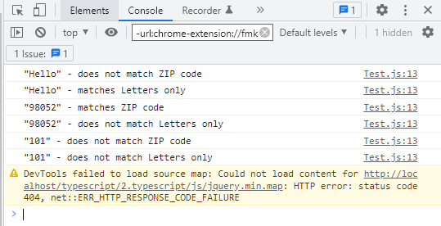
 | let strings = ["Hello", "98052", "101"];
 | // Validators to use
 | let validators: { [s: string]: Validation.StringValidator } = {};
 | validators["ZIP code"] = new Validation.ZipCodeValidator();
 | validators["Letters only"] = new Validation.LettersOnlyValidator();
 | // Show whether each string passed each validator
 | for (let s of strings) {
 | for (let name in validators) {
 | console.log(
 | `"${s}" - ${
 | validators[name].isAcceptable(s) ? "matches" : "does not match"
 | } ${name}`
 | );
 | }
 | }

Compile
 | tsc

構成
 | typescript
 |  | 1.es6
 |  | 2.typescript
 |  |  | css
 |  |  | fonts
 |  |  | js
 |  |  | mjs
 |  |  |  | 03_variable
 |  |  |  | 04_function
 |  |  |  | 05_oop
 |  |  |  | 06_generic
 |  |  |  | 07_module |  | → | is compipled
 |  |  |  |  | LettersOnlyValidator.js | → | is compipled
 |  |  |  |  | Test.js | → | is compipled
 |  |  |  |  | Validation.js | → | is compipled
 |  |  |  |  | ZipCodeValidator.js | → | is compipled
 |  |  | ts
 |  |  |  | 02_hello
 |  |  |  | 03_variable
 |  |  |  |  | 06-void.ts
 |  |  |  | 04_function
 |  |  |  | 05_oop
 |  |  |  | 06_generic
 |  |  |  | 07_module
 |  |  |  |  | LettersOnlyValidator.ts
 |  |  |  |  | Test.ts
 |  |  |  |  | Validation.ts
 |  |  |  |  | ZipCodeValidator.ts
 |  |  | index.html
 |  |  | tsconfig.json

typescript\2.typescript\index.html
 | …
 | <script src="js/jquery.min.js"></script>
 | <script src="js/bootstrap.min.js"></script>
 | <script src="./mjs/07_module/Validation.js"></script> |  |  |  |  |  | Phải kéo vào lần lượt các tập tin có sử dụng đến
 | <script src="./mjs/07_module/LettersOnlyValidator.js"></script> |  |  |  |  |  | Sau này sẽ sử dụng các module loader để kéo vào
 | <script src="./mjs/07_module/ZipCodeValidator.js"></script>
 | <script src="./mjs/07_module/Test.js"></script>
 | </body>
 | </html>

typescript\2.typescript\mjs\07_module\Validation.js
 |  |  |  |  |  | → | Trong Validation.ts export ra interface nên chỗ này ko có code khi biên dịch ra file javascript

typescript\2.typescript\mjs\07_module\LettersOnlyValidator.js
 | /// <reference path="Validation.ts" />
 | var Validation;
 | (function (Validation) {
 | const lettersRegexp = /^[A-Za-z]+$/;
 | class LettersOnlyValidator {
 | isAcceptable(s) {
 | return lettersRegexp.test(s);
 | }
 | }
 | Validation.LettersOnlyValidator = LettersOnlyValidator;
 | })(Validation || (Validation = {}));

typescript\2.typescript\mjs\07_module\ZipCodeValidator.js
 | /// <reference path="Validation.ts" />
 | var Validation;
 | (function (Validation) {
 | const numberRegexp = /^[0-9]+$/;
 | class ZipCodeValidator {
 | isAcceptable(s) {
 | return s.length === 5 && numberRegexp.test(s);
 | }
 | }
 | Validation.ZipCodeValidator = ZipCodeValidator;
 | })(Validation || (Validation = {}));

typescript\2.typescript\mjs\07_module\Test.js
 | /// <reference path="Validation.ts" />
 | /// <reference path="LettersOnlyValidator.ts" />
 | /// <reference path="ZipCodeValidator.ts" />
 | // Some samples to try
 | let strings = ["Hello", "98052", "101"];
 | // Validators to use
 | let validators = {};
 | validators["ZIP code"] = new Validation.ZipCodeValidator();
 | validators["Letters only"] = new Validation.LettersOnlyValidator();
 | // Show whether each string passed each validator
 | for (let s of strings) {
 | for (let name in validators) {
 | console.log(`"${s}" - ${validators[name].isAcceptable(s) ? "matches" : "does not match"} ${name}`);
 | }
 | }

